상품제안서
국내생산 친환경 리유저블 에프리컵 12온즈 | 상품코드: S36477

 |  |  |  |  |  |  | 02-713-8555 | www.synergygift.co.kr
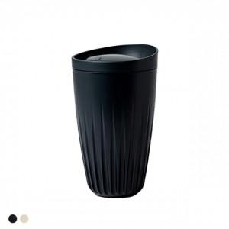

【상세/제작정보】

【인쇄/포장옵션】 | 레이저 / 포장지포장

【공급단가】 | 수량 | 50~ | 100~ | 500~ | 1,000~ | 2,000~
*VAT별도 | 기본 | 11,880원 | 11,440원 | 11,000원 | 10,560원 | 10,290원
 | 기본+슬리브 | 12,670원 | 12,200원 | 11,730원 | 11,260원 | 10,980원

【상품 URL】 | https://www.synergygift.co.kr:443/src/goods_detail.php?gdno=36477

